关系图
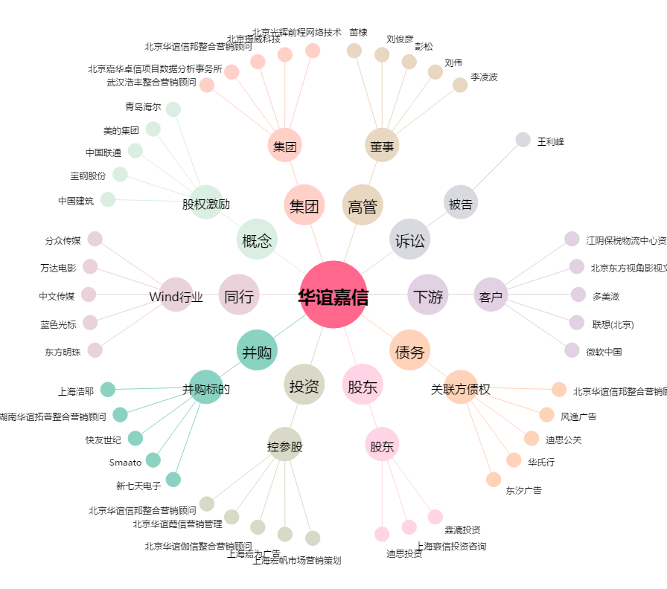
华谊嘉信[300071.SZ] - 关系概览图

